Estadísticas
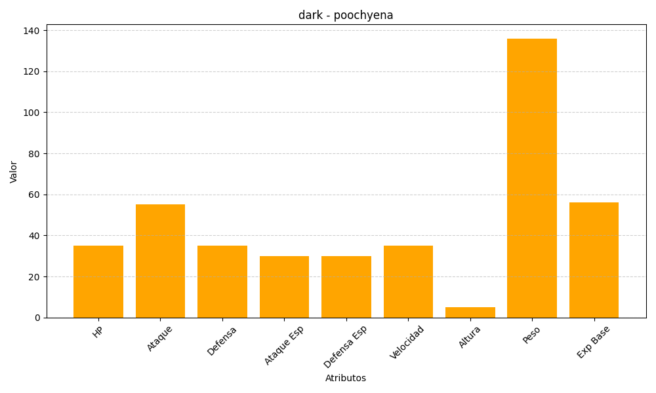
ID | Nombre | Tipo | HP | Ataque | Defensa | Ataque Especial | Defensa Especial | Velocidad | Altura | Peso | Experiencia Base
261 | poochyena | dark | 35 | 55 | 35 | 30 | 30 | 35 | 5 | 136 | 56

